Inicio
Índice de Gestión de Riesgos para América Latina y El Caribe Índex for Risk Management (LAC-INFORM RI 2019)
(Noviembre 2018 v 0.0.6)

(Tabla de Contenidos)
CONCEPTO Y METODOLOGÍA
La iniciativa INFORM comenzó en 2012 como una convergencia de intereses de los organismos de las Naciones Unidas, los donantes, las ONG y las instituciones de investigación para establecer una base de datos común para el análisis del riesgo humanitario mundial. INFORM identifica a los países con alto riesgo de crisis humanitaria que son más propensos a requerir asistencia internacional. El modelo INFORM se basa en conceptos de riesgo publicados en la literatura científica y contempla tres dimensiones de riesgo: Peligros y Exposición, Vulnerabilidad y Falta de Capacidad de Afrontamiento. El modelo INFORM se divide en diferentes niveles para proporcionar una visión rápida de los factores subyacentes que conducen al riesgo humanitario. El índice INFORM apoya un marco proactivo de gestión de crisis. Será útil para una asignación objetiva de recursos para la gestión de desastres, así como para acciones coordinadas centradas en la prevención, mitigación y preparación para emergencias humanitarias.

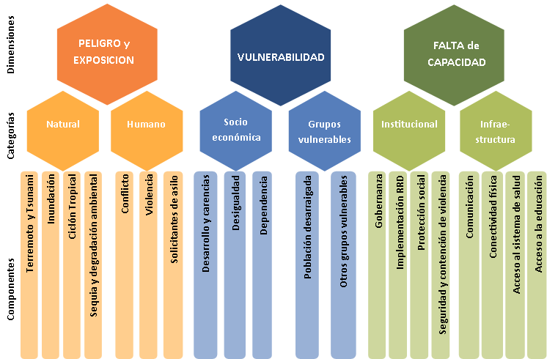

Licence Attribution 4.0 International (CC BY 4.0): https://creativecommons.org/licenses/by/4.0/legalcode Reuse is authorised, provided the source is acknowledged.
Citation INFORM. 2019. INFORM Subnational Risk Index Latin America and Caribbean 2019. www.inform-index.org. INFORM is a collaboration of the Inter-Agency Standing Committee Reference Group on Risk, Early Warning and Preparedness and the European Commission.
Descargo de responsabilidad La representación y uso de nombres geográficos y datos relacionados incluidos en las listas, tablas de esta hoja de cálculo no están garantizados ni libres de errores ni implican necesariamente aprobación o aceptación oficial por parte de las Naciones Unidas.
Para mayor información:
http://www.inform-index.org/Subnational/LAC
http://sara.un-ocha.org/inform-lac
El nombre de indice de confiabilidad ha sido cambiado en indice de falta de confiabilidad

Actualizaciones anteriores
LAC-INFORM Modelo Regional 2019: 30 Noviembre 2018, v006:
- Indicador nuevo: "Gasto en salud per cápita, PPP ($ dólar internacional valores constantes 2011)" ha reemplazado "Gasto en salud per cápita, PPP ($ dólar internacional valores constantes 2011)" que ya no está disponible. - Revisado: Población en pobreza multidimensional y Población cerca de pobreza multidimensional; la medición de las privaciones multidimensionales se ha revisado para alinearse con los Objetivos de Desarrollo Sostenible (ODS). La medición de la cobertura de agua en las escuelas ha cambiado y esta basado en el porcentaje de escuelas con servicio básico y/o limitado. La medición de la cobertura de saneamiento en las escuelas ha cambiado y esta basado en el porcentaje de escuelas con servicio básico y/o limitado.
- Nueva fuente de datos: Datos para los indicadores de Niños y niñas de un año totalmente inmunizados contra DTP3, Gastos de la salud desembolsados por paciente, y Gasto público en salud, están provistos por la plataforma global de Salud de OMS. Metadatos han sido ajustado de acuerdo con ello.
- Actualizado: Extracción de agua agrícola; Solicitantes de asilo por país de origen; Índice de Desarrollo Humano; Población en pobreza multidimensional; Población cerca de pobreza multidimensional; Tasa de incidencia de la pobreza, sobre la base de las líneas de pobreza nacional; Tasa de inactividad por edades; Remesas personales; Empleo vulnerable; Desnutrición crónica en menores de 5 años; Incidencia del dengue; Población urbana de asentamientos precarios; Tasa de fertilidad en adolescentes; Mortalidad en adolescentes debido a la autolesión y a la violencia interpersonal; Personas afectadas por desastres naturales; Índice de Gestión de Riesgos del BID; Cobertura de los Programas de Seguro Social; Costos de contención de la violencia; Tasa de supervivencia hasta el último grado de educación primaria; Tasa de supervivencia hasta el último grado de educación secundaria inferior; Nivel de estudios: al menos completado la secundaria inferior; Gastos en educación; Proporción alumno-maestro en educación primaria.
- Actualizado con la ultima versión del modelo Global INFORM (31 Agosto 20178 v 0.3.5): Exposición física al terremoto MMI VI; Exposición física al terremoto MMI VIII; Proyección anual de personas expuestas a las inundaciones; Proyección anual de personas expuestas a tsunamis; Proyección anual de personas expuestas al viento del ciclón SS1; Proyección anual de personas expuestas al viento del ciclón SS3; Proyección anual de personas expuestas a la oleada ciclónica; GCRI Probabilidad de conflicto violento; GCRI Probabilidad de conflicto altamente violento; Intensidad del conflicto de poder nacional (altamente violenta); Intensidad del conflicto subnacional (altamente violenta); Tasa de mortalidad en menores de 5 años; Densidad de médicos; Incidencia de la tuberculosis; Prevalencia de VIH-SIDA entre personas de 15 a 49 años; Coeficiente Gini de ingresos; Las personas internamente desplazadas (PDI); Refugiados por país de asilo; Refugiados Regresados; Idoneidad (suficiencia) del suministro de energía dietética promedio; Prevalencia de la subnutrición; Eficacia gubernamental; Índice de Percepción de la Corrupción; Acceso a electricidad; Suscripciones de celulares móviles; PIB per cápita PPP int USD (estimado); Población total; Población Total (GHS-POP).

Actualizaciones anteriores
LAC-INFORM Modelo Regional 2018: 30 Septiembre 2017, v005:
Los siguientes indicadores han sido actualizados: Tasa de homicidio intencional, Homicidio intencional, Solicitantes de asilo por país de origen, Población en pobreza multidimensional, Población en situación cercana a la pobreza multidimensional, Tasa de incidencia de la pobreza sobre la base de las líneas de pobreza nacional, Tasa de inactividad por edades, Remesas personales, Empleo vulnerable, Desnutrición crónica en menores de 5 años, Niños y niñas de un año totalmente inmunizados contra DTP3, Incidencia del dengue, Tasa de fertilidad en adolescentes, Mortalidad en adolescentes debido a la autolesión y a la violencia interpersonal, Costos de contención de la violencia, Tasa de supervivencia hasta el último grado de educación primaria, Tasa de supervivencia hasta el último grado de educación secundaria inferior, Nivel de estudios: al menos completado la secundaria inferior, Gastos en educación, Proporción alumno-maestro en educación primaria.
El indicador de prevalencia de la anemia en las mujeres embarazadas se ha reemplazado por el indicador de la prevalencia de anemia en las mujeres en edad reproductiva. Dos componentes de la categoría de los otros grupos vulnerables de la dimensión de vulnerabilidad se han revisado ligeramente: el indicador sobre la anemia en mujeres en edad reproductiva se ha trasladado del grupo de inseguridad alimentaria al grupo de niños y niñas menores de cinco años. La vulnerabilidad del grupo de niños y niñas menores de cinco años se centra en la nutrición y las condiciones de salud. Se ha incluido un nuevo indicador sobre la prevalencia de la anemia en niños y niñas menores de cinco años en este componente, así como un nuevo subcomponente sobre las condiciones de nutrición materna/adolescente, que se mide por el bajo peso al nacer y la anemia en mujeres en edad reproductiva.
La definición y medición del indicador de costo de contención de la violencia reportado por el Índice Global de Paz ha cambiado. El indicador revisado toma en cuenta los costos económicos directos e indirectos de la violencia, mientras que la versión anterior del indicador solo consideraba los costos directos de contención de la violencia.
Indicadores actualizados con la ultima versión del modelo Global INFORM (31 Agosto 2017 v 0.3.3): Total afectado por la sequía, Frecuencia de los eventos de sequía, GCRI Probabilidad de conflicto violento, GCRI Probabilidad de conflicto altamente violento, Intensidad del conflicto de poder nacional (altamente violenta), Intensidad del conflicto subnacional (altamente violenta), Índice de Desarrollo Humano, Densidad de médicos, Niños y niñas de un año totalmente inmunizados contra el sarampión, Incidencia de la tuberculosis, Incidencia de VIH-SIDA entre personas de 15 a 49 años, Índice de desigualdad de género, Coeficiente Gini de ingresos, Personas afectadas por desastres naturales, Las personas internamente desplazadas (PDI), Refugiados por país de asilo, Refugiados Regresados, Eficacia gubernamental, Índice de Percepción de la Corrupción, Acceso a electricidad, Usuarios de internet, Suscripciones de celulares móviles, PIB per cápita PPP int USD (estimado), Población total

